Титульник
Системы, препятствующие распространению огня

КАЛЬКУЛЯТОР

РАСЧЕТА ОГНЕСТОЙКИХ ПРОХОДОК

Для кабелей и гильз | На основе блоков огнезащитных | На основе пены огнезащитной
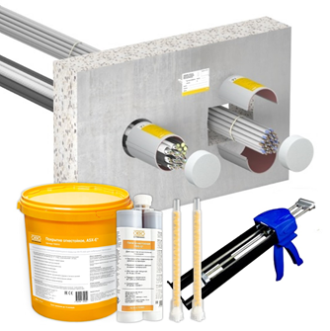
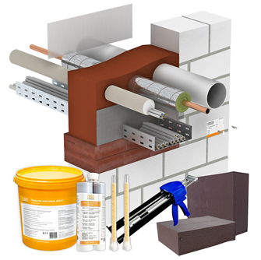
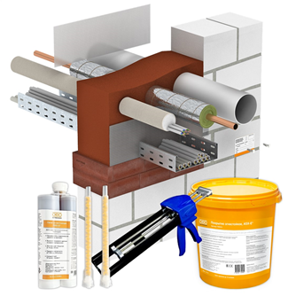

Гильзы
РАСЧЕТ ОГНЕСТОЙКИХ ПРОХОДОК
для кабелей в гильзах

РАСЧЕТ ВЫПОЛНЕН: |  |  |  |  |  |  |  |  | 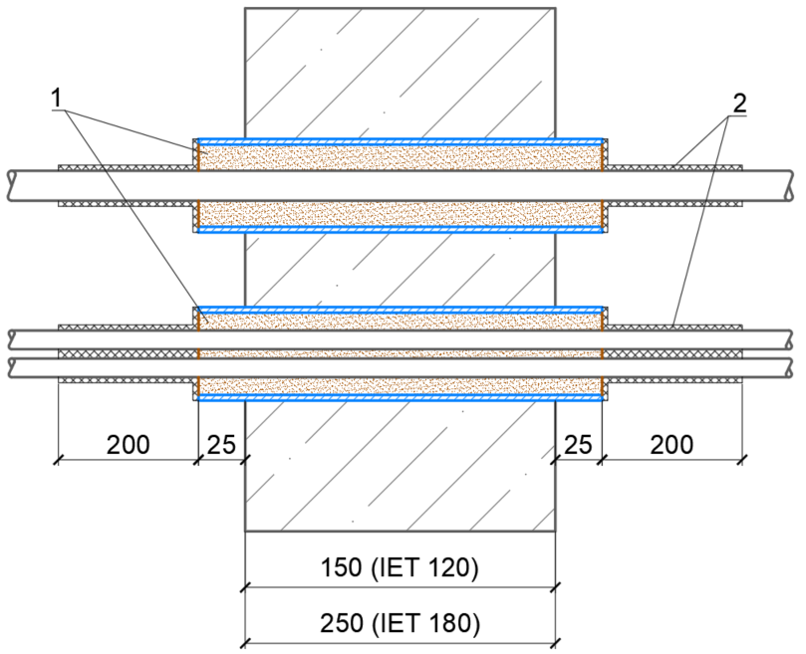
Организация
ФИО
Телефон
Дата |  |  |  | 2025-10-02

ИСХОДНЫЕ ДАННЫЕ: |  |  |  | Варианты проходок:
Количество проходок (гильз): |  |  |  | 80 | 60 |  | 40 | 20
Диаметр гильзы, мм (32-325 мм) |  |  |  | 40 | 50 |  | 60 | 70
Предел огнестойкости |  |  |  | IET 120 | IET 180 |  | IET 120 | IET 180
Длина гильзы, мм |  |  |  | 200 | 300 |  | 200 | 300

СПЕЦИФИКАЦИЯ
№ п/п | Наименование |  |  | Тип | Артикул |  | Ед.изм. | Кол-во
1 | Пена огнезащитная FBS-S 2-х компонентная, 450 мл |  |  | FBS-S | 7203800_V1 |  | шт. | 28
2 | Покрытие огнезащитное, ведро 5 кг |  |  | ASX-E | 7202312_V2 |  | шт. | 15
3 | Маркировочная табличка (русский язык) |  |  | KS-S RU | 6838146_V1 |  | шт. | 400
4 | Пистолет для экстракции огнезащитной пены |  |  | FBS-PH | 7203806_V1 |  | шт. | 1 | Чертеж в формате DWG

Технические характеристики пены огнезащитной FBS-S |  |  | Технические характеристики покрытия огнезащитного ASX-E |  |  |  |  | Примечания:
 |  |  |  |  |  |  |  | 1. Минимальная толщина стенки гильзы 3.0 мм. 2. Покрытие огнезащитное ASX-E наносится на кабельные изделия и при наличии на все элементы кабеленесущих систем на расстояние не менее 200 мм от заделки проходки с обеих сторон. 3. Толщина сухого слоя покрытия должна составлять не менее 3,0 мм.

Емкость картриджа |  | 450 мл | Емкость упаковки |  |  | 5 кг
Документы |  | ГОСТ Р 53310-2009 | Документы |  |  | ГОСТ Р 53310-2009
Температура хранения и транспортировки |  | +5°C ... +30°C | Температура хранения и транспортировки |  |  | +5°C ... +25°C
Срок хранения |  | 12 месяцев | Срок хранения |  |  | 12 месяцев
Температура для применения |  | +10°C … +30°C | Температура для применения |  |  | +5°C … +40°C
Выход пены |  | не менее 4 л | Расход покрытия |  |  | 1,3 кг/м2 (S=0,7 мм)
Обрезка пены |  | через 15 мин. | Минимальная толщина покрытия |  |  | 3 мм

Блоки
РАСЧЕТ ОГНЕСТОЙКИХ ПРОХОДОК
на основе блоков огнезащитных

РАСЧЕТ ВЫПОЛНЕН: |  |  |  |  |  |  |  |  | 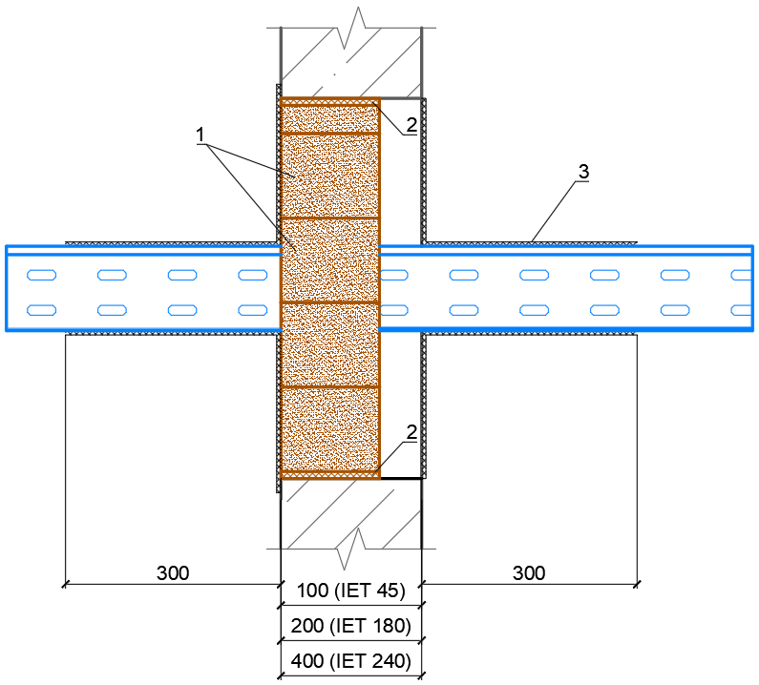
Организация
ФИО
Телефон
Дата |  |  |  | 2025-10-02

ИСХОДНЫЕ ДАННЫЕ: |  |  |  | Варианты проходок:
Количество проходок: |  |  |  | 4 | 3 |  | 2 | 1
Ширина отверстия проходки, мм |  |  |  | 200 | 300 |  | 400 | 500
Высота отверстия проходки, мм |  |  |  | 100 | 200 |  | 300 | 400
Глубина отверстия проходки, мм |  |  |  | 100 | 250 |  | 200 | 400
Предел огнестойкости |  |  |  | IET 45 | IET 180 |  | IET 45 | IET 240
Толщина проходки, мм |  |  |  | 100 | 200 |  | 100 | 400

СПЕЦИФИКАЦИЯ
№ п/п | Наименование |  |  | Тип | Артикул |  | Ед.изм. | Кол-во
1 | Блок огнезащитный |  |  | FBA-B200-14 | 7202505_V1 |  | шт. | 88
2 | Состав терморасширяющийся двухкомпонентный |  |  | FBA-S | 6840723_V1 |  | шт. | 10
3 | Покрытие огнезащитное, ведро 5 кг |  |  | ASX-E | 7202312_V2 |  | шт. | 7
4 | Маркировочная табличка (русский язык) |  |  | KS-S RU | 6838146_V1 |  | шт. | 20
5 | Пистолет для экстракции огнезащитной пены |  |  | FBS-PH | 7203806_V1 |  | шт. | 1 | Чертеж в формате DWG

Технические характеристики блока огнезащитного FBA-B200-14 |  |  | Технические характеристики состава терморасширяющегося FBA-S |  |  |  |  | Технические характеристики покрытия огнезащитного ASX-E |  |  | Примечания:
 |  |  |  |  |  |  |  |  |  |  | 1. Покрытие огнезащитное ASX-E наносится на кабельные изделия и при наличии на все элементы кабеленесущих систем на расстояние не менее 300 мм от заделки проходки с обеих сторон. 2. Толщина сухого слоя покрытия должна составлять не менее 3,0 мм.

Размер блока |  | 200х144х60 мм | Емкость картриджа |  |  | 450 мл |  | Емкость упаковки |  | 5 кг
Документы |  | ГОСТ Р 53310-2009 | Документы |  |  | ГОСТ Р 53310-2009 |  | Документы |  | ГОСТ Р 53310-2009
Температура хранения и транспортировки |  | +5°C ... +30°C | Температура хранения и транспортировки |  |  | +5°C ... +30°C |  | Температура хранения и транспортировки |  | +5°C ... +25°C
Срок хранения |  | 36 месяцев | Срок хранения |  |  | 12 месяцев |  | Срок хранения |  | 12 месяцев
Температура для применения |  | +5°C ... +30°C | Температура для применения |  |  | +5°C ... +30°C |  | Температура для применения |  | +5°C … +40°C
 |  |  | Выход состава |  |  | до 4 л. |  | Расход покрытия |  | 1,3 кг/м2 (S=0,7 мм)
 |  |  | Обрезка |  |  | через 60 мин. |  | Минимальная толщина покрытия |  | 3 мм

Пена
РАСЧЕТ ОГНЕСТОЙКИХ ПРОХОДОК
на основе пены огнезащитной

РАСЧЕТ ВЫПОЛНЕН: |  |  |  |  |  |  |  |  | 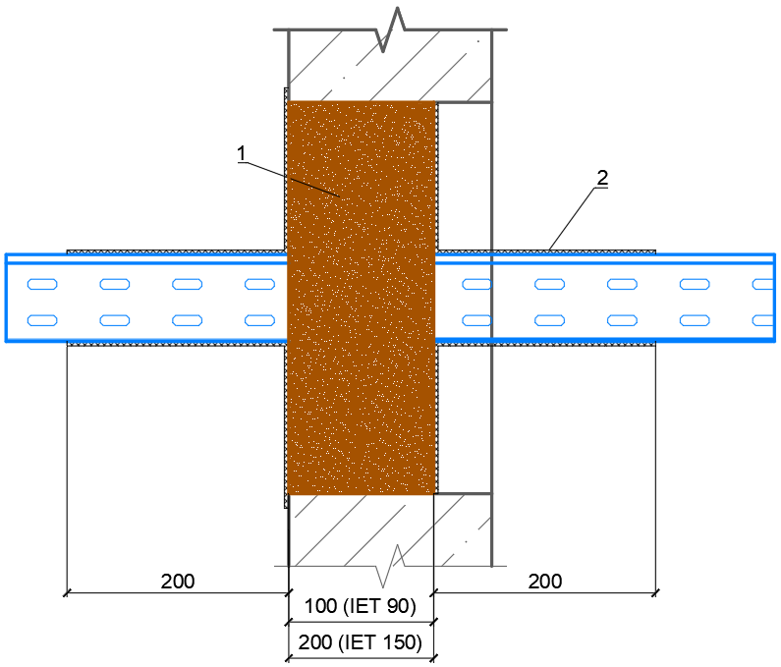
Организация
ФИО
Телефон
Дата |  |  |  | 2025-10-02

ИСХОДНЫЕ ДАННЫЕ: |  |  |  | Варианты проходок:
Количество проходок: |  |  |  | 1 | 3 |  | 2 | 1
Ширина отверстия проходки, мм |  |  |  | 200 | 300 |  | 400 | 500
Высота отверстия проходки, мм |  |  |  | 100 | 200 |  | 300 | 400
Глубина отверстия проходки, мм |  |  |  | 100 | 200 |  | 150 | 250
Предел огнестойкости |  |  |  | IET 90 | IET 150 |  | IET 90 | IET 150
Толщина проходки, мм |  |  |  | 100 | 200 |  | 100 | 200

СПЕЦИФИКАЦИЯ
№ п/п | Наименование |  |  | Тип | Артикул |  | Ед.изм. | Кол-во
1 | Пена огнезащитная FBS-S 2-х компонентная, 450 мл |  |  | FBS-S | 7203800_V1 |  | шт. | 28
2 | Покрытие огнезащитное, ведро 5 кг |  |  | ASX-E | 7202312_V2 |  | шт. | 6
3 | Маркировочная табличка (русский язык) |  |  | KS-S RU | 6838146_V1 |  | шт. | 14
4 | Пистолет для экстракции огнезащитной пены |  |  | FBS-PH | 7203806_V1 |  | шт. | 1 | Чертеж в формате DWG

Технические характеристики пены огнезащитной FBS-S |  |  | Технические характеристики покрытия огнезащитного ASX-E |  |  |  |  | Примечания:
 |  |  |  |  |  |  |  | 1. Покрытие огнезащитное ASX-E наносится на кабельные изделия и при наличии на все элементы кабеленесущих систем на расстояние не менее 200 мм от заделки проходки с обеих сторон. 2. Толщина сухого слоя покрытия должна составлять не менее 3,0 мм.

Емкость картриджа |  | 450 мл | Емкость упаковки |  |  | 5 кг
Документы |  | ГОСТ Р 53310-2009 | Документы |  |  | ГОСТ Р 53310-2009
Температура хранения и транспортировки |  | +5°C ... +30°C | Температура хранения и транспортировки |  |  | +5°C ... +25°C
Срок хранения |  | 12 месяцев | Срок хранения |  |  | 12 месяцев
Температура для применения |  | +10°C … +30°C | Температура для применения |  |  | +5°C … +40°C
Выход пены |  | не менее 4 л | Расход покрытия |  |  | 1,3 кг/м2 (S=0,7 мм)
Обрезка пены |  | через 15 мин. | Минимальная толщина покрытия |  |  | 3 мм

